SEPTIEMBRE
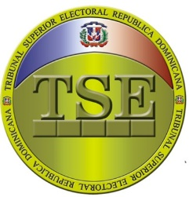

TRIBUNAL SUPERIOR ELECTORAL
Departamento de Compras y Contrataciones
Relación de compras realizadas a Micro pequeñas y medianas empresas (MIPYMES) -Septiembre 2025

Código del proceso | Adjudicatario | TIPO DE BIEN, SERVICIO U OBRA | MIPYME | Monto adjudicado RD$ | Fecha del proceso (*)
TSE-DAF-CD-159-2025 | LOLA 5 MULTISERVICES, SRL | Adquisición de Suministros para la colección de residuos, Dirigido a Mipymes. | MIPYMES | $80,800.36 | 2025-09-01
TSE-DAF-CD-163-2025 | DISTRIBUIDORA BACESMOS SRL. | Adquisición de Materiales Ferretero para el Tribunal Superior Electora, dirigido a MIPYMES. | MIPYMES | $181,411.24 | 2025-09-10
TSE-DAF-CD-165-2025 | MUÑOZ CONCEPTO MOBILIARIO, SRL. | Adquisición de Mobiliarios, Sede Santiago, dirigido a MIPYMES MUJER | MIPYMES | $226,088.00 | 15/09/2025
TSE-DAF-CD-166-2025 | Soluciones Tecnológicas Empresariales , SRL. | Adquisición de impresora multifuncional dirigido a Mipymes | MIPYMES | $83,000.02 | 2025-09-18
 |  |  |  | $571,299.62
Nota:

Omar Andrés Jiménez Soto
Encargado de Compras y Contrataciones

